титул
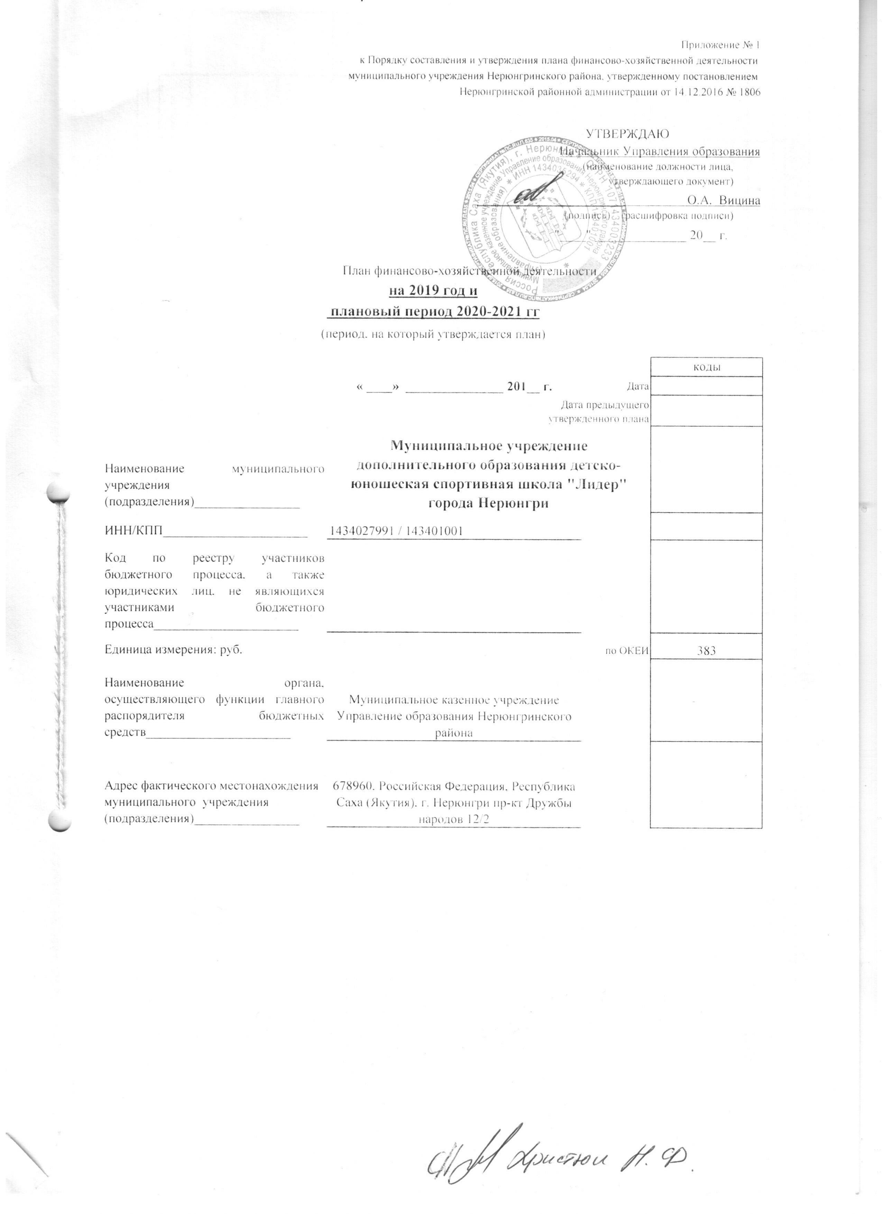
Приложение № 1
к Порядку составления и утверждения плана финансово-хозяйственной деятельности
муниципального учреждения Нерюнгринского района, утвержденному постановлением
Нерюнгринской районной администрации от 14.12.2016 № 1806

УТВЕРЖДАЮ
Начальник Управления образования
(наименование должности лица,
утверждающего документ)
______________________ О.А. Вицина
(подпись) (расшифровка подписи)
"____" ______________ 20__ г.

План финансово-хозяйственной деятельности
на 2019 год и
плановый период 2020-2021 гг
(период, на который утверждается план)

 |  |  | коды
 | « ____» _______________ 201__ г. | Дата
 | Дата предыдущего утвержденного плана
Наименование муниципального учреждения (подразделения)________________ | Муниципальное учреждение дополнительного образования детско-юношеская спортивная школа "Лидер" города Нерюнгри
ИНН/КПП______________________ | 1434027991 / 143401001
Код по реестру участников бюджетного процесса, а также юридических лиц, не являющихся участниками бюджетного процесса______________________
Единица измерения: руб. |  | по ОКЕИ | 383
Наименование органа, осуществляющего функции главного распорядителя бюджетных средств______________________ | Муниципальное казенное учреждение Управление образования Нерюнгринского района
Адрес фактического местонахождения муниципального учреждения (подразделения)________________ | 678960, Российская Федерация, Республика Саха (Якутия), г. Нерюнгри пр-кт Дружбы народов 12/2

